burdonchat
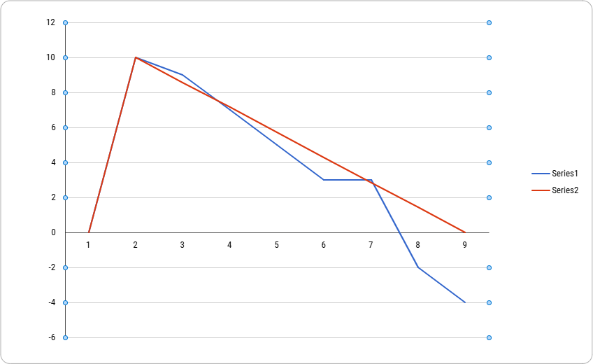
 | Estimado | Dia 7 | Dia 6 | Dia 5 | Dia 4 | Dia 3 | Dia 2 | Dia 1 | Total de Horas
REQ001-1 | 4 | 0 | 2 | 1 | 0 | 0 | 2 | 1 | 6
REQ001-2 | 2 | 0 | 0 | 0 | 1 | 0 | 1 | 0 | 1
REQ001-3 | 3 | 1 | 0 | 1 | 0 | 0 | 1 | 1 | 4
REQ001-4 | 1 | 0 | 0 | 0 | 1 | 0 | 1 | 0 | 2

Horas Estimadas | 10 | 9 | 7 | 5 | 3 | 3 | -2 | -4
Horas Estimadas | 10 | 8.571428571 | 7.142857143 | 5.714285714 | 4.285714286 | 2.857142857 | 1.428571429 | 0
Restantes

El proyecto inició con 10 horas estimadas y el avance real se mantuvo mayoritariamente por debajo de la línea ideal, lo que indica un ritmo de trabajo más rápido de lo planificado (reduciendo las horas restantes antes de lo previsto). En los últimos días, el progreso se aceleró de manera notable, superando la meta inicial y cerrando el período por debajo de las cero horas restantes

